Worksheet
 | Alklima B.V.
 | Van Hennaertweg 29
 | 2952 CA Alblasserdam
 | NEDERLAND
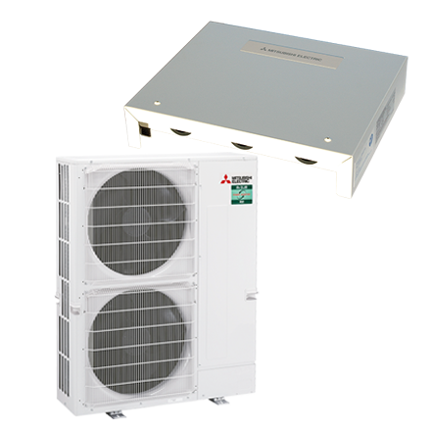
Code | LBK-ZM125I 0-10V (R32) SET
Product | LBK-ZM125I 0-10V SET

Vermogen & prestaties
Naam |  | Waarde | Eenheid
Koelcapaciteit |  | 12.5 | kW
Verwarmingscapaciteit |  | 14 | kW
Verwarmingscapaciteit bij -10 graden |  | 8.5 | kW

Elektrische gegevens
Naam |  | Waarde | Eenheid
Bekabeling tussen interface en buiten-unit |  | 4x 1,5mm²
Voeding, fase & frequentie |  | 400V / 3~N+a / 50 Hz
Nominaal opgenomen vermogen (koelen/verwarmen) |  | 3.18 / 3.56 | kW
Maximaal opgenomen vermogen |  | 5.6 | kW
Maximale stroomsterkte (MCA) |  | 9 | A
Afzekering apparaat |  | 16 | A
Aansluiting voeding |  | Op buiten-unit
Bekabeling tussen buiten- en binnen-unit |  | 4x 1,5mm²

Technische gegevens
Naam |  | Waarde | Eenheid
Type koudemiddel (GWP) |  | R32 (675)
Koudemiddelinhoud |  | 4 | kg
Voorgevuld tot x meter leidinglengte |  | 40 | m
Extra vulling per meter leidinglengte |  | 40 | g
Verdampingstemperatuur |  | 10 | °C
Oververhitting |  | 5 K
Condensatietemperatuur |  | 45 | °C
Onderkoeling |  | 5 K
Max. werkdruk |  | 41.5 | bar
Minimale inhoud dx-blok |  | 1.25 | l
Inhoud dx-blok bij 10 meter leidingwerk |  | 5.55 | l
Inhoud dx-blok bij 20 meter leidingwerk |  | 4.65 | l
Inhoud dx-blok bij 30 meter leidingwerk |  | 3.75 | l
Max. drukverlies dx-blok |  | 0,03 MPa
Luchtaanzuigtemperatuur koelen |  | 15 - 32 | °C
Luchtaanzuigtemperatuur verwarmen (bij 1 unit) |  | 0 - 28 | °C
Luchtaanzuigtemperatuur verwarmen (bij 2-6 units) |  | 5 - 28 | °C
Luchthoeveelheid bij 1 unit (min/nom) |  | 1290 - 2520 | m3/h
Luchthoeveelheid bij 1 unit (max) |  | 5040 | m3/h
Luchthoeveelheid bij 2-5 units (max) |  | 11008 | m3/h
Luchthoeveelheid bij 6 units (max) |  | 13306 | m3/h
Max. leidinglengte |  | 85 | m
Max. hoogteverschil |  | 30 | m
Luchtdebiet koelen |  | 1290.00 - 2520.00 | m³/h
Luchtdebiet verwarmen |  | 1290.00 - 2520.00 | m³/h
Luchtdebiet buitendeel |  | 7200 | m3/h
Bedrijfstemperatuur koelen (Dry Bulb) |  | -15.00 - 46.00 | °C
Bedrijfstemperatuur verwarmen (Wet Bulb) |  | -20.00 - 21.00 | °C

Geluidsprestaties
Naam |  | Waarde | Eenheid
Geluidsdrukniveau buitenunit koelen |  | 50 | dB(A)
Geluidsdrukniveau buitenunit verwarmen |  | 52 | dB(A)
Geluidsniveau buitenunit (bij nachtverlaging op 1m) |  | 47 | dB(A)
Geluidsvermogenniveau buitenunit |  | 70 | dB(A)

Afmetingen & aansluitingen
Naam |  | Waarde | Eenheid
Koelleiding diameters |  | 3/8" - 5/8"
Afmetingen binnen-unit (HxBxD) |  | 278 x 336 x 69 | mm
Afmetingen buiten-unit (HxBxD) |  | 1338 × 1050 × 330 | mm

Uitvoering & werking
Naam |  | Waarde | Eenheid
Werkingsprincipe |  | Koelen en verwarmen
Model (binnenunit) |  | Overig
Kleur binnenunit |  | Wit
Inverter gestuurd |  | Ja
Voorzien van winterregeling |  | Ja (-15°C)
Met draadloze afstandsbediening |  | Nee
Met afstandsbediening |  | Ja
Met klokprogramma/timer |  | Ja
Met luchtzuiveringsfilter |  | Nee
Met geurfilter |  | Nee
Binnenunit met buitenluchtaansluiting |  | Nee

Overige gegevens
Naam |  | Waarde | Eenheid
Gewicht buiten-unit |  | 116 | kg
Gewicht interface |  | 2.5 | kg

